Feuil1
CONVOCATIONS - CATEGORIE U15F |  |  | 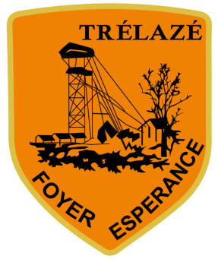

CATEGORIE | U15 Féminine
ADVERSAIRE | Longuenée en Anjou
DATE & HORAIRE | 2021-06-12
LIEU MATCH | La Membrolle sur Longuenée
HEURE RDV | 9h20 IMPÉRATIF (pas de retard)
LIEU RDV | Complexe sportif Bioteau Trélazé
COMPETITION | U15 F Amical
INFORMATIONS IMPORTANTES

1 | HMAMOUCH Mariya |  | ⚠️ INFORMATIONS COVID ⚠️
2 | LAHROU Abla
3 | REMIN Clemence |  | Port du masque obligatoire pour les joueuses et les accompagnateurs dans l'enceinte sportive et pour les remplaçantes lors du match. Pour les déplacements extérieurs, le covoiturage est autorisée avec le masque obligatoire pendant le trajet. Prévoir une gourde et/ou une bouteille d'eau personnelle. Venir en tenue de match car pas de vestiaires à disposition.
4 | THETIOT Tess
5 | PERON Laure
6 | EMPEYTA Orlane
7 | AHAMADI Salya
8 | DOGAN Elvan
9 | CHASLE Zoé
10 | ELLAPIN Anaé
11 | POPIN Lisa
12
13
14 |  |  | ATTENTION
15
16 |  |  | Tous les départs de matchs se feront à partir du stade du Foyer. Il est important de respecter les horaires de rendez-vous, à défault, bien vouloir prévenir. En cas d'absence, il est impératif de prévenir l'éducateur.
EDUCATEURS | CHOLLET Maxime | 07 50 48 63 90

DIRIGEANTS

